3.17
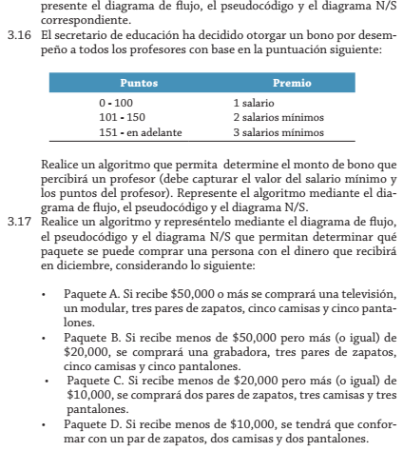

 |  | Diciembre
Paquetes | Incluye | Monto | Condicion | resultPaquete
A | TV, Modular, tres pares zapatos, 5 camisas, y Pantalones | 60000 | >=50.000 | A
B | Una Grabadora, tres pares zapatos, 5 camisas, y Pantalones | 25000 | >=20.000 y <50.000
C | tres pares zapatos, 3 camisas, y Pantalones | 15000 | >=10.000 y <20.000
D | un par zapatos y dos camisas y pantalones | 5000 | <10.000

